关系图
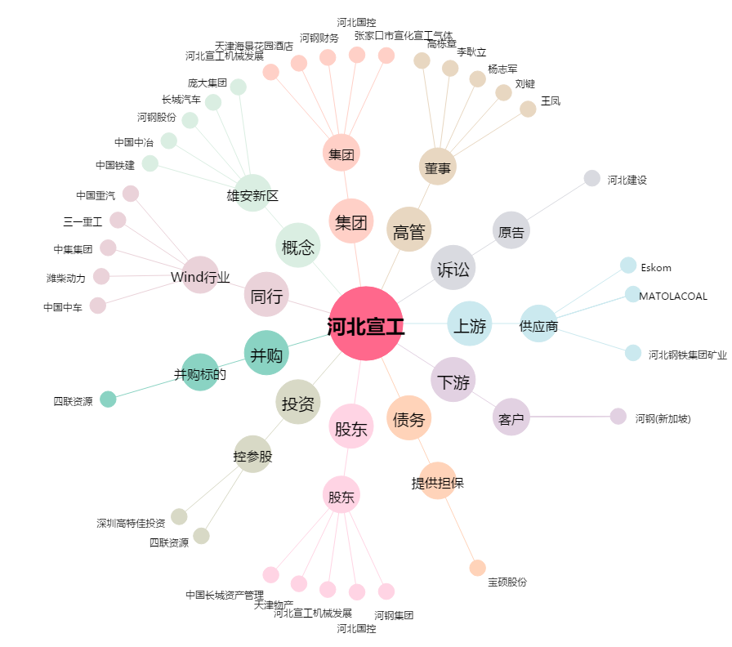
河北宣工[000923.SZ] - 关系概览图

